Behandling av personuppgifter
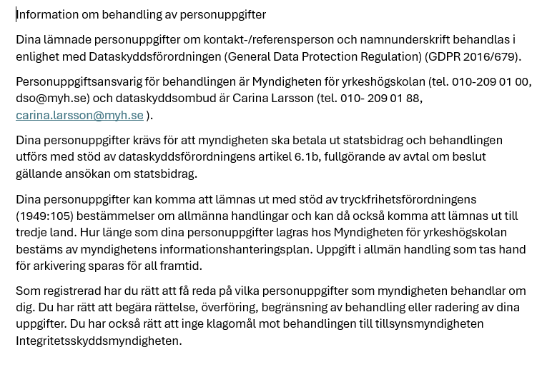

Prepardandkurs AT
Rekvisition
Kurser kontakttolk
Rekvisitionsblanketten avser preparandkurs till Kammarkollegiets prov för auktorisation (AT)
För mer information om den ekonomiska beräkningen, se Villkor för statsbidrag till kurser kontakttolkning och beslut för kursen.

Anordnare
Organisationsnr
Kontaktperson
Telefon
E-post

Kurs
Utbildningsnummer
Kursens startdatum
Kursens slutdatum

Antal timmar på kursen |  | Antal timmar som anges utgör del av rekvisition

Antal deltagare vid start på kursen |  | Antal deltagare som anges utgör del av rekvisition
Antal deltagare totalt som deltagit på kursen

Rekvisition preparandkurs till Kammarkollegiets prov för auktorisation (AT)
Antal timmar | 0
Antal deltagare vid start | 0
Belopp | 0 kr

Se Villkor för stassbidrag till kurser kontakttolkning avsnitt Preparandkurs till Kammarkollegiets prov för auktorisation (AT)
Ekonomiska villkor preparandkurs för auktorisation (AT)
Schablonbidrag per timme upp till 100 timmar |  | 3,000 kr
Schablonbidrag per timme över 100 timmar |  | 1,000 kr
Avdrag per deltagare färre än 15 deltagare vid start |  | -20,000 kr

Datum:......................................... Underskrift behörig företrädare för organisationen:.........................................................................
 | Namnförtydligande:………………………………………………………………

Godkänd av Myndigheten för yrkeshögskolan
Datum:......................................... Underskrift:......................................................................................................

Fördjupning_kompetenshöjande
Rekvisition
Kurser kontakttolk
Rekvisitionsblanketten avser Fördjupnings- och kompetenshöjande kurser
För mer information om den ekonomiska beräkningen, se Villkor för statsbidrag till kurser kontakttolkning och beslut för kursen.

Anordnare
Organisationsnr
Kontaktperson
Telefon
E-post

Kurs
Utbildningsnummer
Kursens startdatum
Kursens slutdatum

Med språkhandledning |  |  | Utan språkhandledning
Antal timmar på kursen |  | Antal timmar som anges utgör del av rekvisition | Antal timmar på kursen |  | Antal timmar som anges utgör del av rekvisition

Antal deltagare vid start på kursen |  | Antal deltagare som anges utgör del av rekvisition | Antal deltagare vid start på kursen |  | Antal deltagare som anges utgör del av rekvisition
Antal deltagare totalt som deltagit på kursen |  |  | Antal deltagare totalt som deltagit på kursen

Rekvisition med språkhandledning |  |  | Rekvisition utan språkhandledning
Antal timmar | 0 |  | Antal timmar | 0
Antal deltagare vid start | 0 |  | Antal deltagare vid start | 0
Belopp | 0 kr |  | Belopp | 0 kr

Se Villkor för statsbidrag till kurser kontakttolkning avsnitt Fördjupnings- och kompetenshöjande kurser
Ekonomiska villkor fördjupnings- och kompetenshöjande kurser
Schablonbidrag per timme med språkhandledning |  | 3,000 kr
Schablonbidrag per timme utan språkhandledning |  | 2,000 kr
Avdrag per deltagare färre än 15 vid start |  | 5 procent

Datum:......................................... Underskrift behörig företrädare för organisationen:.........................................................................
 | Namnförtydligande:………………………………………………………………….

Godkänd av Myndigheten för yrkeshögskolan
Datum:......................................... Underskrift:......................................................................................................

Övriga kurser kostnadsbudget
Rekvisition
Kurser kontaktolk
Rekvisitionsblanketten avser Preparandkurs inför Kammarkollegiets prov för specialkompetens som rättstolk (RT) eller sjukvårdstolk (ST), Rättstolkningskurs för auktoriserade tolkar, Kompletteringskurs och Kurs inriktad mot undervisande personal
För mer information om den ekonomiska beräkningen, se Villkor för statsbidrag till kurser kontakttolkning och beslut för kursen.
Folkhögskola
Organisationsnr
Kontaktperson
Telefon
E-post

Kurs
Utbildningsnummer
Kursens startdatum
Kursens slutdatum

Antal timmar på kursen
Antal timmar

Antal deltagare vid start på kursen
Antal deltagare totalt som deltagit på kursen

Se Villkor för statsbidrag till kurser kontakttolkning avsnitt Preparandkurs inför Kammarkollegiets prov för specialkompetens som rättstolk (RT) eller sjukvårdstolk (ST), Rättstolkningskurs för auktoriserade tolkar, Kompletteringskurs och Kurs inriktad mot undervisande personal
Rekvisition
Belopp

Ekonomiska villkor övriga kurser
Rekvisition utefter faktiska kostnader mot högsta belopp enligt beslut

Datum:......................................... Underskrift behörig företrädare för organisationen:.........................................................................
 | Namnförtydligande:…………………………………………………………….

Godkänd av Myndigheten för yrkeshögskolan
Datum:......................................... Underskrift:......................................................................................................

